Sheet1
北京探路者户外用品股份有限公司成本核算表
款式图 | 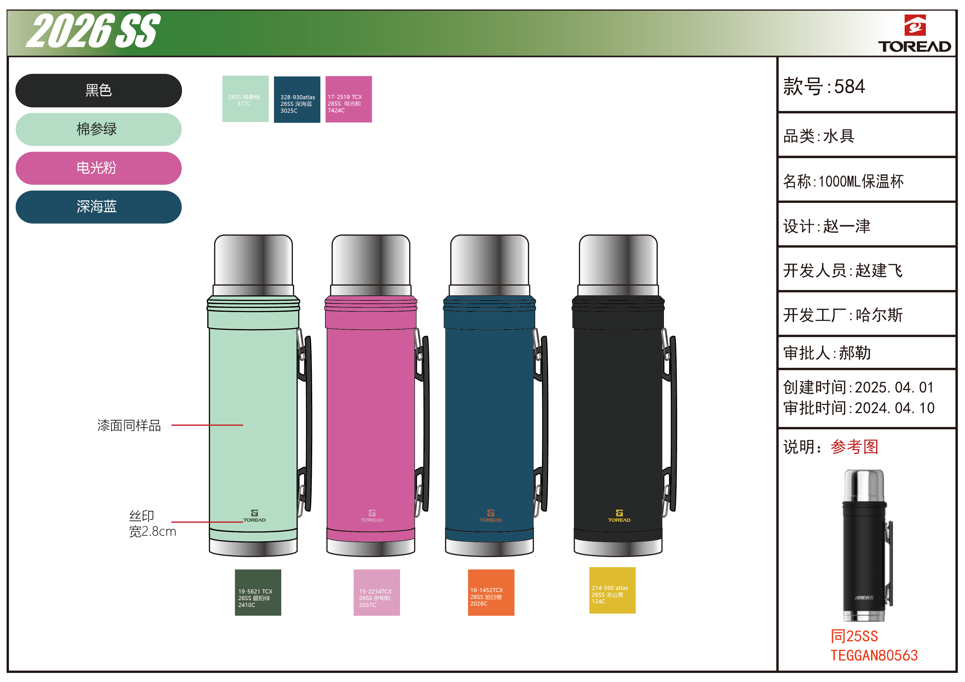 |  |  | 产品名称： |  |  |  | 生产数量：
 |  |  |  | 开发编号： |  |  |  | 交货日期：
 |  |  |  | 生产款号： | 584 |  |  | 工厂制单: |  |  | 电话：
 |  |  |  | 设 计 师： |  |  |  | 制单日期：
 |  |  |  | 制 版 师： |  |  |  | 公司核价： |  |  | 电话
 |  |  |  | 工 艺 师： |  |  |  | 审核日期：
 | (主要材料、外协配件等）
序号 | 物料名称 | 物料编号 | 应用部位 | 规格 |  | 配色方案 |  | 采购信息
 |  |  |  | 幅宽(cm) | 材料重量(g/个) | 材料单价（元/g) | 材料利用率(%) | 单价 (元/个) |  | 合格率 (%) | 金额(元/个) | 费用占比(%) | 供应商
1 | 水胀外管 |  |  |  |  |  |  | 6.370 |  | 90.00% | ¥7.08 | 8.0%
2 | 水胀内胆 |  |  |  |  |  |  | 7.940 |  | 90.00% | ¥8.82 | 10.0%
3 | 内底 |  |  |  |  |  |  | 1.300 |  | 90.00% | ¥1.44 | 1.6%
4 | 中底 |  |  |  |  |  |  | 1.100 |  | 90.00% | ¥1.22 | 1.4%
5 | 镀铜 |  |  |  |  |  |  | 0.900 |  | 90.00% | ¥1.00 | 1.1%
6 | 电解 |  |  |  |  |  |  | 4.500 |  | 90.00% | ¥5.00 | 5.7%
7 | 吸气剂/真空焊料 |  |  |  |  |  |  | 0.360 |  | 98.00% | ¥0.37 | 0.4%
8 | 双层钢盖 |  |  |  |  |  |  | 7.100 |  | 98.00% | ¥7.24 | 8.2%
9 | 钢底 |  |  |  |  |  |  | 1.870 |  | 98.00% | ¥1.91 | 2.2%
10 | 塑件 |  |  |  |  |  |  | 1.670 |  | 98.00% | ¥1.70 | 1.9%
11 | 钢扣 |  |  |  |  |  |  | 0.260 |  | 98.00% | ¥0.27 | 0.3%
主材料、外协配件合计 |  |  |  |  |  |  |  |  |  |  | ¥36.06 | 41.0%
 | 辅助材料（证、包装等）
序号 | 物料名称 | 物料编号 | 应用部位 | 规格 |  | 配色方案 |  | 采购信息
 |  |  |  | 型号(＃) | 宽度(cm) |  |  | 单用量(个) | 合格率(%) | 单价(元/个) | 金额(元) | 费用占比(%) | 供应商
1 | 说明书/活性炭/合格证/标贴 |  |  |  |  |  |  | 1.00 | 98.00% | 0.20 | ¥0.20 | 0.2%
2 | PE袋＋汽泡袋 |  |  |  |  |  |  | 1.00 | 98.00% | 0.15 | ¥0.15 | 0.2%
3 | 彩盒 |  |  |  |  |  |  | 1.00 | 98.00% | 1.90 | ¥1.94 | 2.2%
4 | 外箱 |  |  |  |  |  |  | 1.00 | 98.00% | 0.50 | ¥0.51 | 0.6%
5 | 封胶/打包带等 |  |  |  |  |  |  | 1.00 | 98.00% | 0.05 | ¥0.05 | 0.1%
6 | 油/清洗剂/焊针/劳保等生产辅料 |  |  |  |  |  |  | 1.00 | 92.00% | 0.25 | ¥0.27 | 0.3%
辅料合计 |  |  |  |  |  |  |  |  |  |  | ¥3.13 | 3.6%
 | 辅助工艺（金工、焊接、抽真空、电解、抛光、喷漆、检验包装等）
 | 其 他(工费金工、焊接、抽真空、电解、抛光、喷漆、检验包装等管理、水电、折旧、运费、税收、利润等）
序号 | 费用名称 | 物料编号 | 应用部位 |  |  |  |  | 用量(个) | 合格率(%) | 单价 | 金额(元) | 费用占比
1 | LOP（含税含运费含利润） |  |  |  |  |  |  |  | 100.00% | 48.81 | ¥48.81 | 55.5%
其他费用合计 |  |  |  |  |  |  |  |  |  |  | ¥48.81 | 55.5%
成本总计 |  |  |  |  |  |  |  |  |  |  | ¥88.00
注:以上价格均含13%增值税

Sheet2
北京探路者户外用品股份有限公司成本核算表
款式图 | 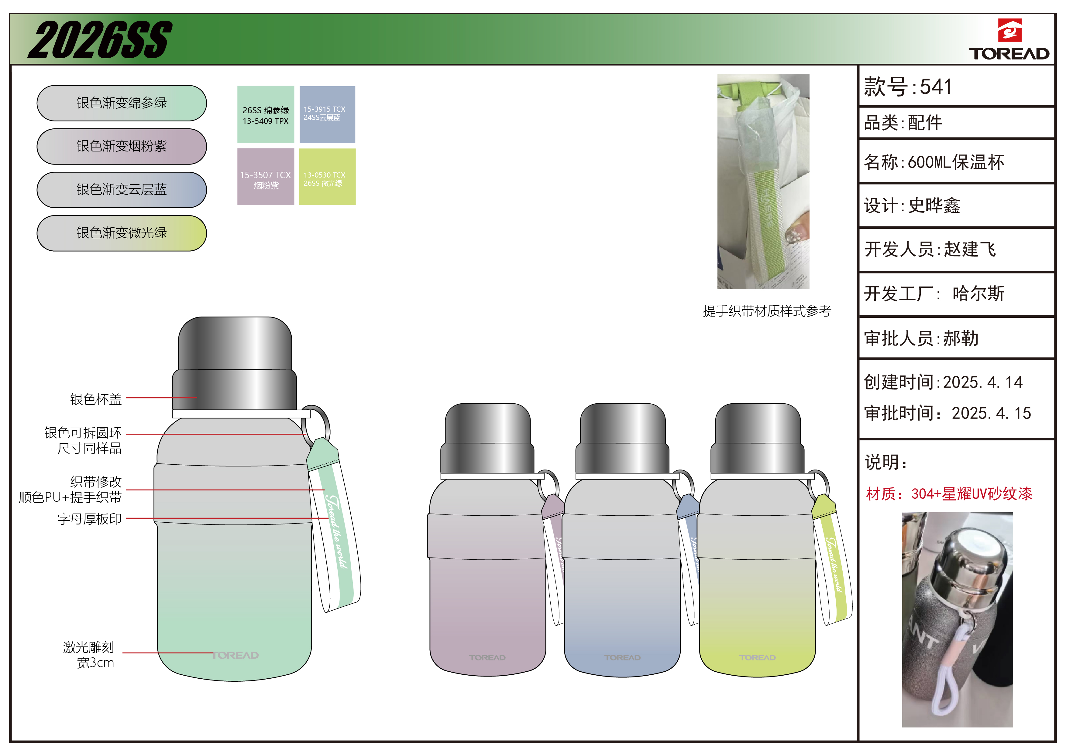 |  |  | 产品名称： |  |  |  | 生产数量：
 |  |  |  | 开发编号： |  |  |  | 交货日期：
 |  |  |  | 生产款号： | 541 |  |  | 工厂制单: |  |  | 电话：
 |  |  |  | 设 计 师： |  |  |  | 制单日期：
 |  |  |  | 制 版 师： |  |  |  | 公司核价： |  |  | 电话
 |  |  |  | 工 艺 师： |  |  |  | 审核日期：
 | (主要材料、外协配件等）
序号 | 物料名称 | 物料编号 | 应用部位 | 规格 |  | 配色方案 |  | 采购信息
 |  |  |  | 幅宽(cm) | 材料重量(g/个) | 材料单价（元/g) | 材料利用率(%) | 单价 (元/个) |  | 合格率 (%) | 金额(元/个) | 费用占比(%) | 供应商
1 | 外壳 |  |  |  |  |  |  | 4.900 |  | 90.00% | ¥5.44 | 8.8%
2 | 内胆 |  |  |  |  |  |  | 4.100 |  | 90.00% | ¥4.56 | 7.3%
3 | 内底 |  |  |  |  |  |  | 0.890 |  | 90.00% | ¥0.99 | 1.6%
4 | 焊接钢底 |  |  |  |  |  |  | 1.200 |  | 90.00% | ¥1.33 | 2.2%
5 | 抛光 |  |  |  |  |  |  | 2.500 |  | 98.00% | ¥2.55 | 4.1%
6 | 电解 |  |  |  |  |  |  | 1.400 |  | 98.00% | ¥1.43 | 2.3%
7 | 外钢盖 |  |  |  |  |  |  | 1.500 |  | 90.00% | ¥1.67 | 2.7%
8 | 内钢盖 |  |  |  |  |  |  | 1.500 |  | 90.00% | ¥1.67 | 2.7%
9 | 塑圈 |  |  |  |  |  |  | 0.450 |  | 98.00% | ¥0.46 | 0.7%
10 | 开关 |  |  |  |  |  |  | 3.500 |  | 98.00% | ¥3.57 | 5.8%
11 | 提绳 |  |  |  |  |  |  | 1.700 |  | 98.00% | ¥1.73 | 2.8%
12 | 防滑垫 |  |  |  |  |  |  | 0.600 |  | 98.00% | ¥0.61 | 1.0%
主材料、外协配件合计 |  |  |  |  |  |  |  |  |  |  | ¥26.01 | 42.0%
 | 辅助材料（证、包装等）
序号 | 物料名称 | 物料编号 | 应用部位 | 规格 |  | 配色方案 |  | 采购信息
 |  |  |  | 型号(＃) | 宽度(cm) |  |  | 单用量(个) | 合格率(%) | 单价(元/个) | 金额(元) | 费用占比(%) | 供应商
1 | 说明书/活性炭/合格证/标贴 |  |  |  |  |  |  | 1.00 | 98.00% | 0.20 | ¥0.20 | 0.3%
2 | PE袋＋汽泡袋 |  |  |  |  |  |  | 1.00 | 98.00% | 0.15 | ¥0.15 | 0.2%
3 | 彩盒 |  |  |  |  |  |  | 1.00 | 98.00% | 1.75 | ¥1.79 | 2.9%
4 | 外箱 |  |  |  |  |  |  | 1.00 | 98.00% | 0.46 | ¥0.47 | 0.8%
5 | 封胶/打包带等 |  |  |  |  |  |  | 1.00 | 98.00% | 0.05 | ¥0.05 | 0.1%
6 | 油/清洗剂/焊针/劳保等生产辅料 |  |  |  |  |  |  | 1.00 | 92.00% | 0.25 | ¥0.27 | 0.4%
辅料合计 |  |  |  |  |  |  |  |  |  |  | ¥2.94 | 4.7%
 | 辅助工艺（金工、焊接、抽真空、电解、抛光、喷漆、检验包装等）
 | 其 他(工费金工、焊接、抽真空、电解、抛光、喷漆、检验包装等管理、水电、折旧、运费、税收、利润等）
序号 | 费用名称 | 物料编号 | 应用部位 |  |  |  |  | 用量(个) | 合格率(%) | 单价 | 金额(元) | 费用占比
1 | LOP（含税含运费含利润） |  |  |  |  |  |  |  | 100.00% | 33.05 | ¥33.05 | 53.3%
其他费用合计 |  |  |  |  |  |  |  |  |  |  | ¥33.05 | 53.3%
成本总计 |  |  |  |  |  |  |  |  |  |  | ¥62.00
注:以上价格均含13%增值税

Sheet3
北京探路者户外用品股份有限公司成本核算表
款式图 | 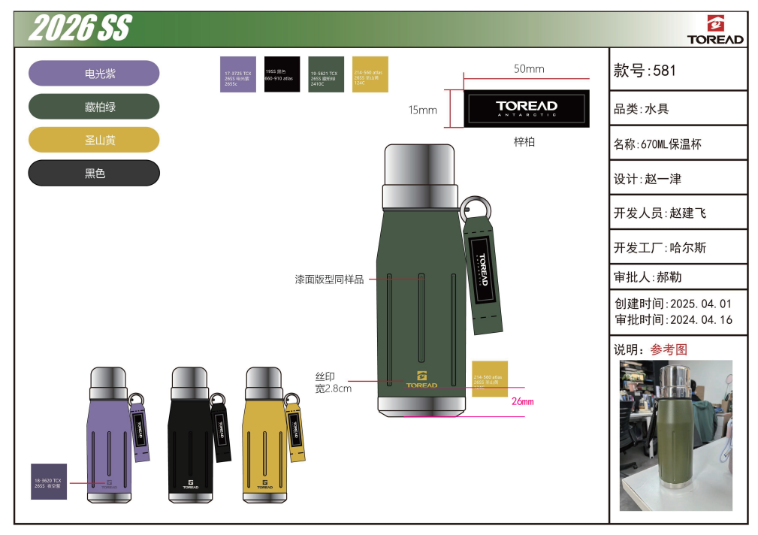 |  |  | 产品名称： |  |  |  | 生产数量：
 |  |  |  | 开发编号： |  |  |  | 交货日期：
 |  |  |  | 生产款号： | 581 |  |  | 工厂制单: |  |  | 电话：
 |  |  |  | 设 计 师： |  |  |  | 制单日期：
 |  |  |  | 制 版 师： |  |  |  | 公司核价： |  |  | 电话
 |  |  |  | 工 艺 师： |  |  |  | 审核日期：
 | (主要材料、外协配件等）
序号 | 物料名称 | 物料编号 | 应用部位 | 规格 |  | 配色方案 |  | 采购信息
 |  |  |  | 幅宽(cm) | 材料重量(g/个) | 材料单价（元/g) | 材料利用率(%) | 单价 (元/个) |  | 合格率 (%) | 金额(元/个) | 费用占比(%) | 供应商
1 | 外壳 |  |  |  |  |  |  | 5.080 |  | 90.00% | ¥5.64 | 10.3%
2 | 内胆 |  |  |  |  |  |  | 3.800 |  | 90.00% | ¥4.22 | 7.7%
3 | 内底 |  |  |  |  |  |  | 0.930 |  | 90.00% | ¥1.03 | 1.9%
4 | 中底 |  |  |  |  |  |  | 0.360 |  | 90.00% | ¥0.40 | 0.7%
5 | 钢底 |  |  |  |  |  |  | 1.320 |  | 90.00% | ¥1.47 | 2.7%
6 | 钢盖组件 |  |  |  |  |  |  | 6.240 |  | 98.00% | ¥6.37 | 11.6%
7 | 塑圈 |  |  |  |  |  |  | 0.630 |  | 98.00% | ¥0.64 | 1.2%
8 | 提绳 |  |  |  |  |  |  | 1.420 |  | 98.00% | ¥1.45 | 2.6%
9 | 开关 |  |  |  |  |  |  | 2.740 |  | 98.00% | ¥2.80 | 5.1%
主材料、外协配件合计 |  |  |  |  |  |  |  |  |  |  | ¥24.02 | 43.7%
 | 辅助材料（证、包装等）
序号 | 物料名称 | 物料编号 | 应用部位 | 规格 |  | 配色方案 |  | 采购信息
 |  |  |  | 型号(＃) | 宽度(cm) |  |  | 单用量(个) | 合格率(%) | 单价(元/个) | 金额(元) | 费用占比(%) | 供应商
1 | 说明书/活性炭/合格证/标贴 |  |  |  |  |  |  | 1.00 | 98.00% | 0.20 | ¥0.20 | 0.4%
2 | PE袋＋汽泡袋 |  |  |  |  |  |  | 1.00 | 98.00% | 0.15 | ¥0.15 | 0.3%
3 | 彩盒 |  |  |  |  |  |  | 1.00 | 98.00% | 1.75 | ¥1.79 | 3.2%
4 | 外箱 |  |  |  |  |  |  | 1.00 | 98.00% | 0.46 | ¥0.47 | 0.9%
5 | 封胶/打包带等 |  |  |  |  |  |  | 1.00 | 98.00% | 0.05 | ¥0.05 | 0.1%
6 | 油/清洗剂/焊针/劳保等生产辅料 |  |  |  |  |  |  | 1.00 | 92.00% | 0.25 | ¥0.27 | 0.5%
辅料合计 |  |  |  |  |  |  |  |  |  |  | ¥2.94 | 5.3%
 | 辅助工艺（金工、焊接、抽真空、电解、抛光、喷漆、检验包装等）
 | 其 他(工费金工、焊接、抽真空、电解、抛光、喷漆、检验包装等管理、水电、折旧、运费、税收、利润等）
序号 | 费用名称 | 物料编号 | 应用部位 |  |  |  |  | 用量(个) | 合格率(%) | 单价 | 金额(元) | 费用占比
1 | LOP（含税含运费含利润） |  |  |  |  |  |  |  | 100.00% | 28.04 | ¥28.04 | 51.0%
其他费用合计 |  |  |  |  |  |  |  |  |  |  | ¥28.04 | 51.0%
成本总计 |  |  |  |  |  |  |  |  |  |  | ¥55.00
注:以上价格均含13%增值税

Sheet4
北京探路者户外用品股份有限公司成本核算表
款式图 | 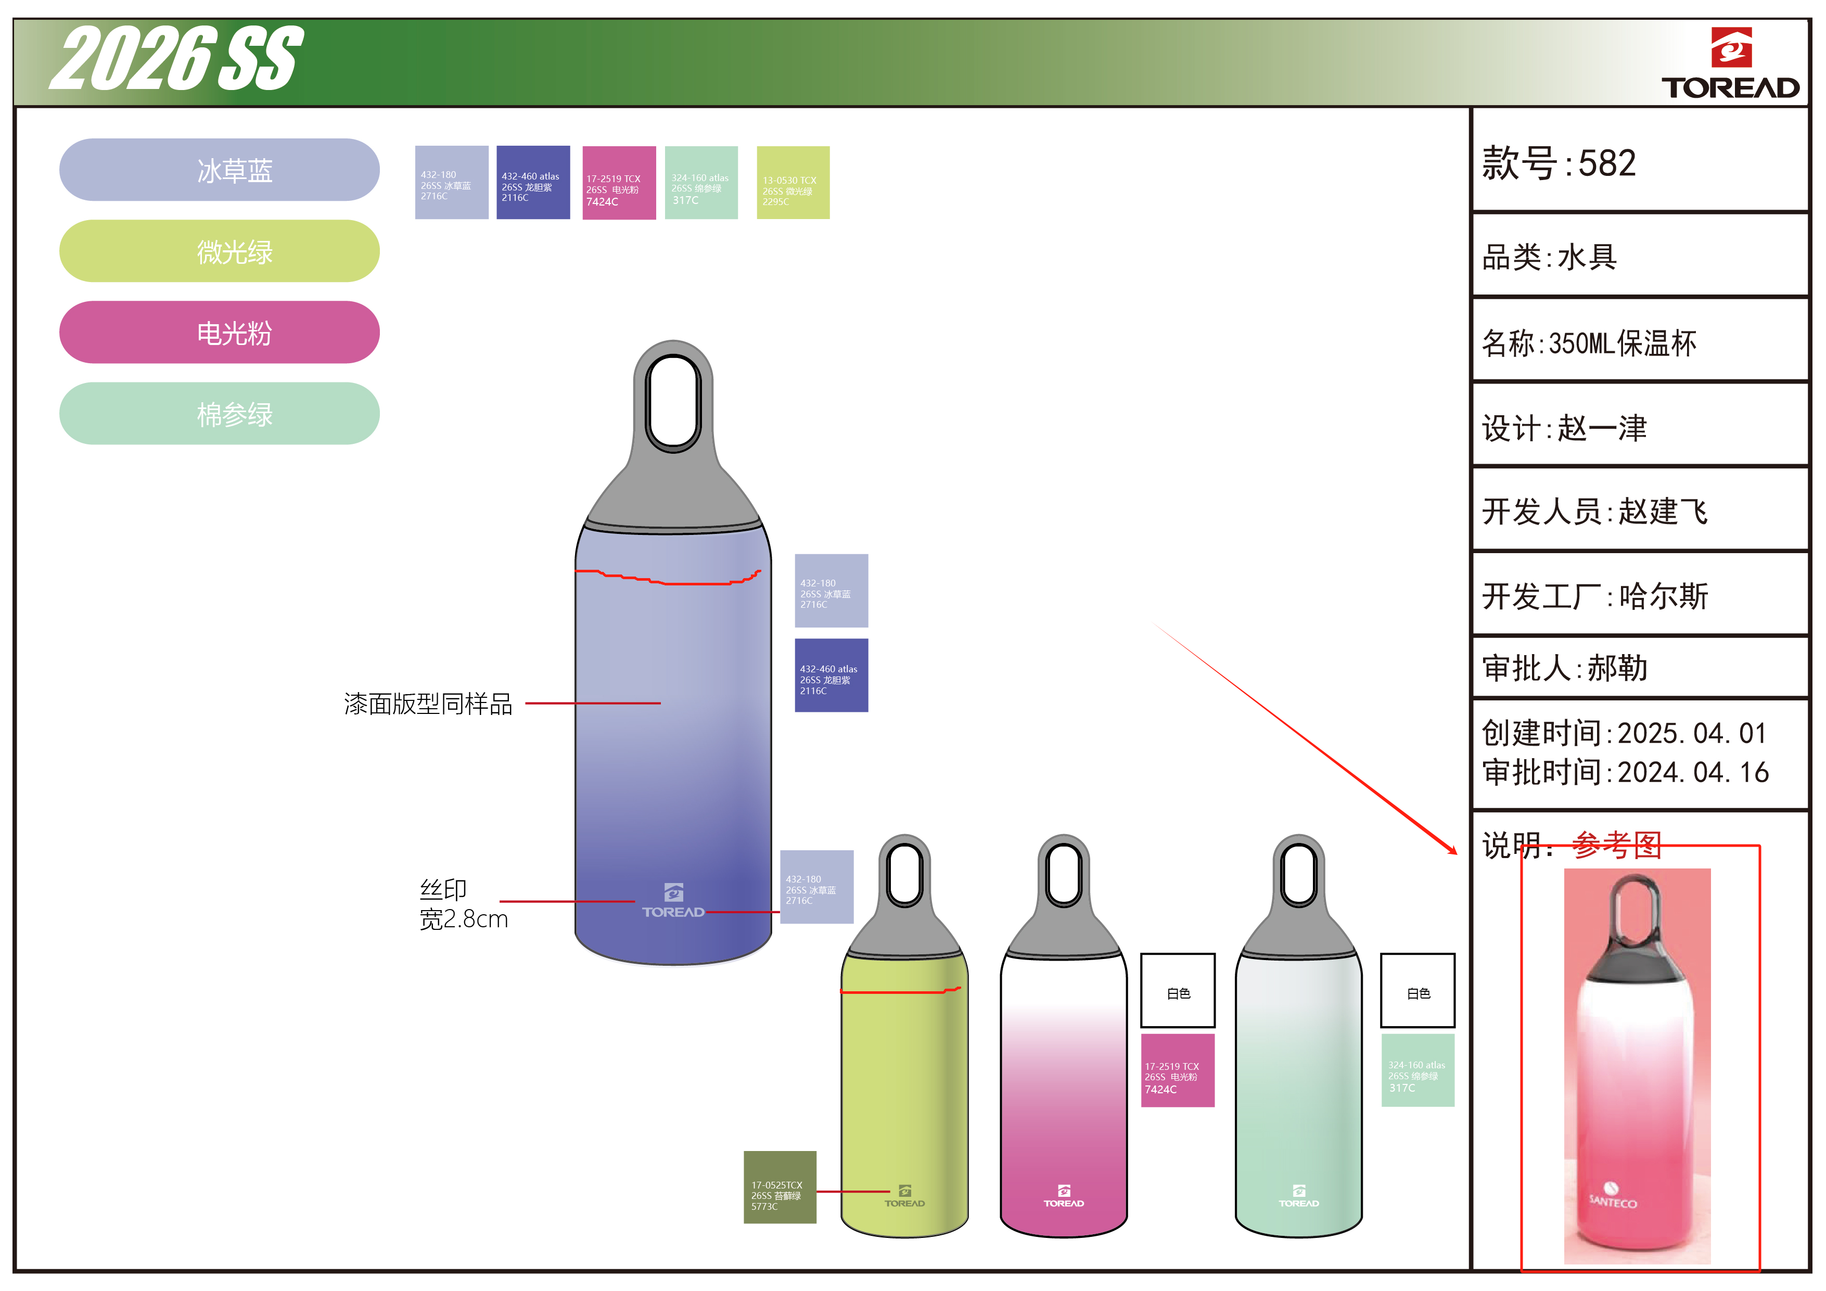 |  |  | 产品名称： |  |  |  | 生产数量：
 |  |  |  | 开发编号： |  |  |  | 交货日期：
 |  |  |  | 生产款号： | 582 |  |  | 工厂制单: |  |  | 电话：
 |  |  |  | 设 计 师： |  |  |  | 制单日期：
 |  |  |  | 制 版 师： |  |  |  | 公司核价： |  |  | 电话
 |  |  |  | 工 艺 师： |  |  |  | 审核日期：
 | (主要材料、外协配件等）
序号 | 物料名称 | 物料编号 | 应用部位 | 规格 |  | 配色方案 |  | 采购信息
 |  |  |  | 幅宽(cm) | 材料重量(g/个) | 材料单价（元/g) | 材料利用率(%) | 单价 (元/个) |  | 合格率 (%) | 金额(元/个) | 费用占比(%) | 供应商
1 | 外壳 |  |  |  |  |  |  | 4.300 |  | 90.00% | ¥4.78 | 9.4%
2 | 内胆 |  |  |  |  |  |  | 3.100 |  | 90.00% | ¥3.44 | 6.8%
3 | 内底 |  |  |  |  |  |  | 0.820 |  | 90.00% | ¥0.91 | 1.8%
4 | 焊接钢底 |  |  |  |  |  |  | 1.250 |  | 90.00% | ¥1.39 | 2.7%
5 | 抛光 |  |  |  |  |  |  | 1.330 |  | 98.00% | ¥1.36 | 2.7%
6 | 电解 |  |  |  |  |  |  | 0.850 |  | 98.00% | ¥0.87 | 1.7%
7 | 封水座 |  |  |  |  |  |  | 1.100 |  | 98.00% | ¥1.12 | 2.2%
8 | 塑圈 |  |  |  |  |  |  | 0.450 |  | 98.00% | ¥0.46 | 0.9%
9 | 提手 |  |  |  |  |  |  | 3.300 |  | 98.00% | ¥3.37 | 6.6%
10 | 塑盖主体 |  |  |  |  |  |  | 0.780 |  | 98.00% | ¥0.80 | 1.6%
11 | 密封圈 |  |  |  |  |  |  | 0.320 |  | 98.00% | ¥0.33 | 0.6%
12 | 不锈钢贴片 |  |  |  |  |  |  | 0.540 |  | 98.00% | ¥0.55 | 1.1%
主材料、外协配件合计 |  |  |  |  |  |  |  |  |  |  | ¥19.37 | 38.0%
 | 辅助材料（证、包装等）
序号 | 物料名称 | 物料编号 | 应用部位 | 规格 |  | 配色方案 |  | 采购信息
 |  |  |  | 型号(＃) | 宽度(cm) |  |  | 单用量(个) | 合格率(%) | 单价(元/个) | 金额(元) | 费用占比(%) | 供应商
1 | 说明书/活性炭/合格证/标贴 |  |  |  |  |  |  | 1.00 | 98.00% | 0.20 | ¥0.20 | 0.4%
2 | PE袋＋汽泡袋 |  |  |  |  |  |  | 1.00 | 98.00% | 0.15 | ¥0.15 | 0.3%
3 | 彩盒 |  |  |  |  |  |  | 1.00 | 98.00% | 1.55 | ¥1.58 | 3.1%
4 | 外箱 |  |  |  |  |  |  | 1.00 | 98.00% | 0.46 | ¥0.47 | 0.9%
5 | 封胶/打包带等 |  |  |  |  |  |  | 1.00 | 98.00% | 0.05 | ¥0.05 | 0.1%
6 | 油/清洗剂/焊针/劳保等生产辅料 |  |  |  |  |  |  | 1.00 | 92.00% | 0.25 | ¥0.27 | 0.5%
辅料合计 |  |  |  |  |  |  |  |  |  |  | ¥2.73 | 5.4%
 | 辅助工艺（金工、焊接、抽真空、电解、抛光、喷漆、检验包装等）
 | 其 他(工费金工、焊接、抽真空、电解、抛光、喷漆、检验包装等管理、水电、折旧、运费、税收、利润等）
序号 | 费用名称 | 物料编号 | 应用部位 |  |  |  |  | 用量(个) | 合格率(%) | 单价 | 金额(元) | 费用占比
1 | LOP（含税含运费含利润） |  |  |  |  |  |  |  | 100.00% | 28.90 | ¥28.90 | 56.7%
其他费用合计 |  |  |  |  |  |  |  |  |  |  | ¥28.90 | 56.7%
成本总计 |  |  |  |  |  |  |  |  |  |  | ¥51.00
注:以上价格均含13%增值税

